Накладная-№3
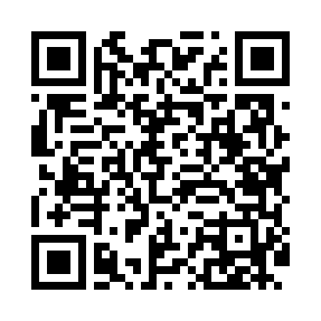
Номер товарно-транспортной накладной: |  |  | Торговый представитель: Karimov Amirjon
Поставщик: Toshkent falcon fly 2 |  |  | Телефон торгового представителя: +998915200523
Дата отгрузки: 06.10.2025 |  |  | Контрагент: Narx chiqar | By Karimov
Дата консигнации: |  |  | Адрес:
Доставщик: |  |  | Телефон:
Телефон доставщика:
Время заказа: 06.10.2025 14:16:35
№ | Штрих-код | Название товаров (работ,услуг) | Количество | Количество в кейсе | Цена | Сумма
 |  |  | 1 |  |  | 60000
1 | 6909917140523 | Складная пластиковая корзина для белья 45*35* 40 DB-140-52 | 1 | 1 шт. | 60,000 | 60,000
Итого: 60000

